测试用例
游戏入口图标排列新增横向排列 |  |  |  |  |  | 测试总数量 | 10
测试平台 |  |  |  | 测试日期 |  | Pass | 10
系统&版本 |  |  |  | 最后更新 |  | Fail | 0
文档编写人 |  |  |  | 文档测试人 |  | N/A | 0
策划负责人 |  |  |  | 审阅人员
参考档
序号 | 平台 | 模块 | 功能点 | 前置条件（测试点） | 操作步骤 | 预期结果 | 测试结果 | 截图
1 | 账服后台 | 自定义皮肤-游戏入口图 | 验证游戏图标展示排列配置及相关预览功能 |  | 查看游戏图标展示排列模式 | 包含纵向排列-2列、纵向排列-3列和横向排列 | Pass | 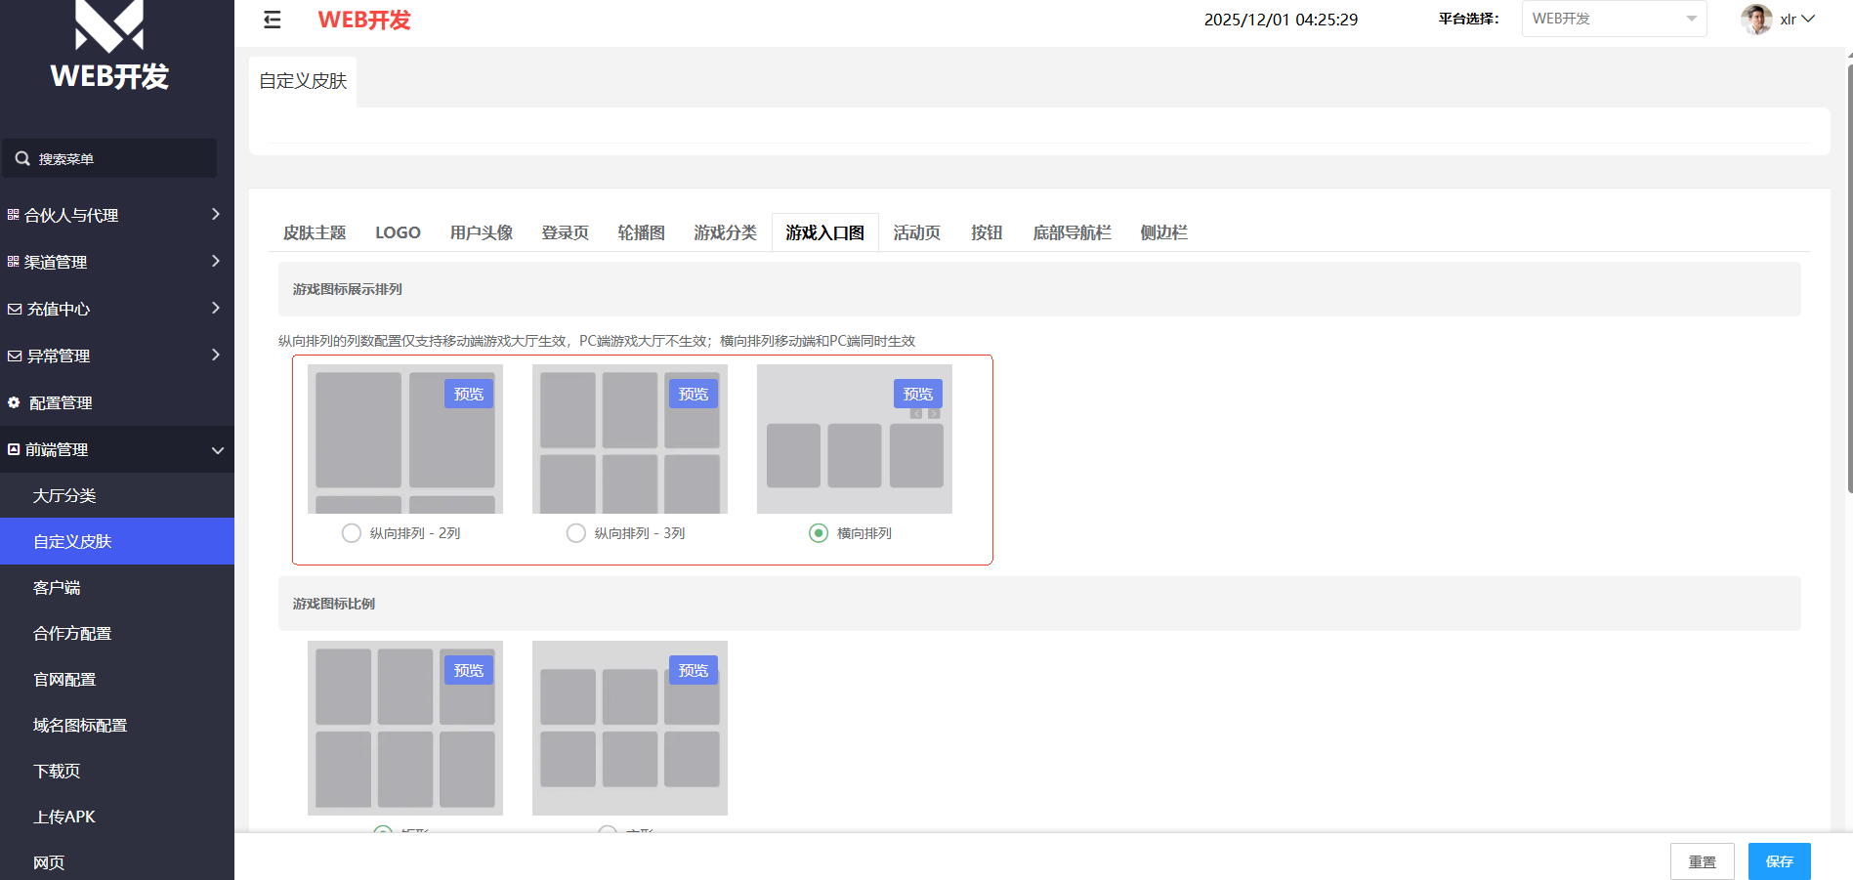
2 |  |  |  |  | 纵向排列-2列模式点击预览 | 预览图效果显示正确，可点击关闭 | Pass | 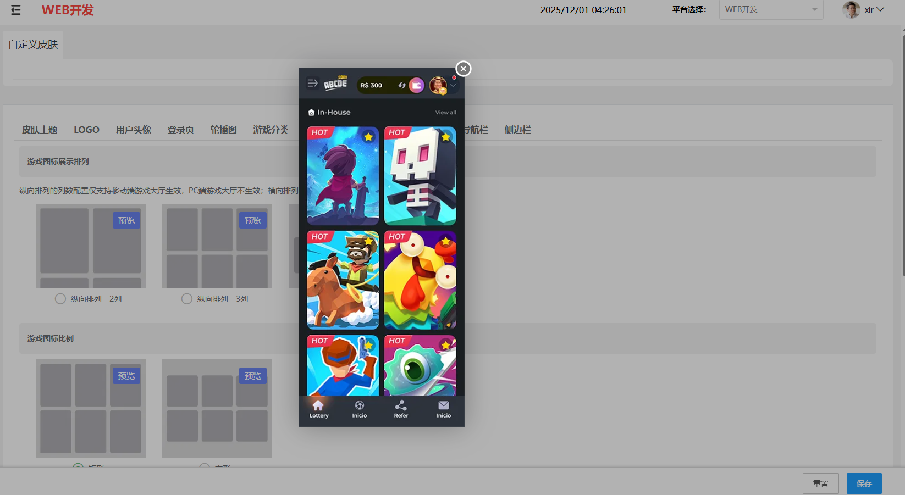
3 |  |  |  |  | 纵向排列-3列模式点击预览 | 预览图效果显示正确，可点击关闭 | Pass | 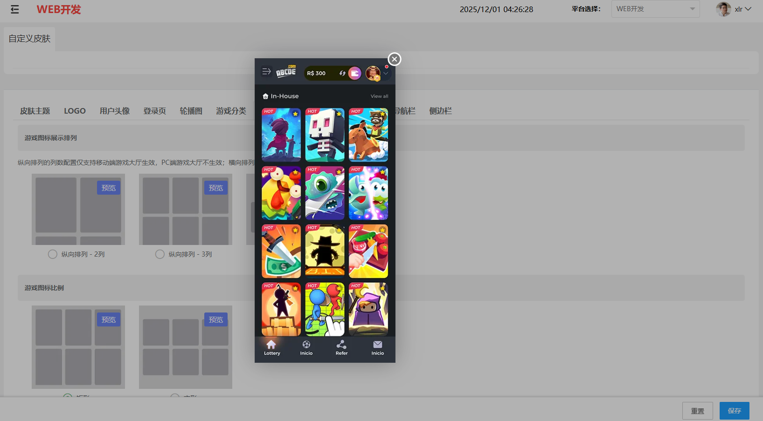
4 |  |  |  |  | 横向排列模式点击预览 | 预览图效果显示正确，可点击关闭 | Pass | 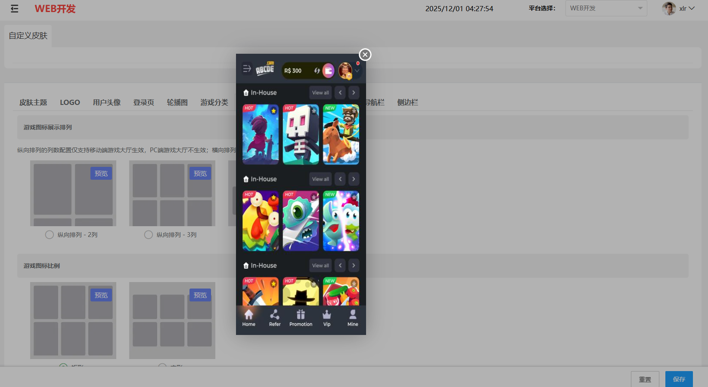
5 | Web5客户端 | 大厅 | 验证不同游戏图标展示排列模式在客户端的效果 |  | 1、选中纵向排列-2列，保存 2、查看移动端大厅展示效果 | 1、移动端游戏入口图标纵向排列 2、游戏入口图标每行显示2列 | Pass
6 |  |  |  |  | 1、选中纵向排列-2列，保存 2、查看PC端大厅展示效果 | 1、PC端游戏入口图标纵向排列 2、列数配置对PC端不生效 | Pass
7 |  |  |  |  | 1、选中纵向排列-3列，保存 2、查看移动端大厅展示效果 | 1、移动端游戏入口图标纵向排列 2、游戏入口图标每行显示3列 | Pass
8 |  |  |  |  | 1、选中纵向排列-3列，保存 2、查看PC端大厅展示效果 | 1、PC端游戏入口图标纵向排列 2、列数配置对PC端不生效 | Pass
9 |  |  |  |  | 1、选中横向排列，保存 2、查看移动端大厅展示效果 | 1、移动端游戏入口图标横向排列 2、Lobby下游戏入口图标一行显示，可左右切换滚动 | Pass
10 |  |  |  |  | 1、选中横向排列，保存 2、查看PC端大厅展示效果 | 1、PC端游戏入口图标横向排列 2、Lobby下游戏入口图标一行显示，可左右切换滚动 | Pass | 